เกณฑ์การจัดสรร
1. ที่มา |  |  | มติ คทง. 5X5 จากการประชุมครั้งที่ 4/2565 วันที่ 10 ตุลาคม 2565
 | เงินระดับเขตเพื่อปรับเกลี่ย
 | เขต | เงินระดับเขต |  | จำนวนเงิน (บาท)
 | 01 | 250,679,163.00 | วงเงินปรับเกลี่ยระดับเขต ปี 2566 | 279,872,544.00
 | 02 | 225,615,295.00 | ขอกันไว้บริหารระหว่างปี ร้อยละ 15 | 41,980,881.60
 | 03 | 152,736,983.00 | คงเหลือปรับเกลี่ยให้หน่วยบริการ ต้นปีงบประมาณ | 237,891,662.40
 | 04 | 228,469,882.00 | ส่วนที่ 1 จัดสรรสนับสนุน รพ.ที่ได้รับผลกระทบจาก Step-K ด้วยการเพิ่มค่า K
 | 05 | 336,983,326.00 | สนับสนุนครั้งที่ 1 ร้อยละ 80 | 14,394,131.29
 | 06 | 389,287,346.00 | ส่วนที่ 2 ปรับเกลี่ยให้จังหวัดตามเกณฑ์ Motivated (Capitation ปรับด้วยค่า K1-2-3) | 223,497,531.11
 | 07 | 279,270,261.00
 | 08 | 279,872,544.00
 | 09 | 359,213,177.00
 | 10 | 208,568,659.00
 | 11 | 229,612,731.00
 | 12 | 259,690,633.00
 | รวม | 3,200,000,000.00

2. เกณฑ์
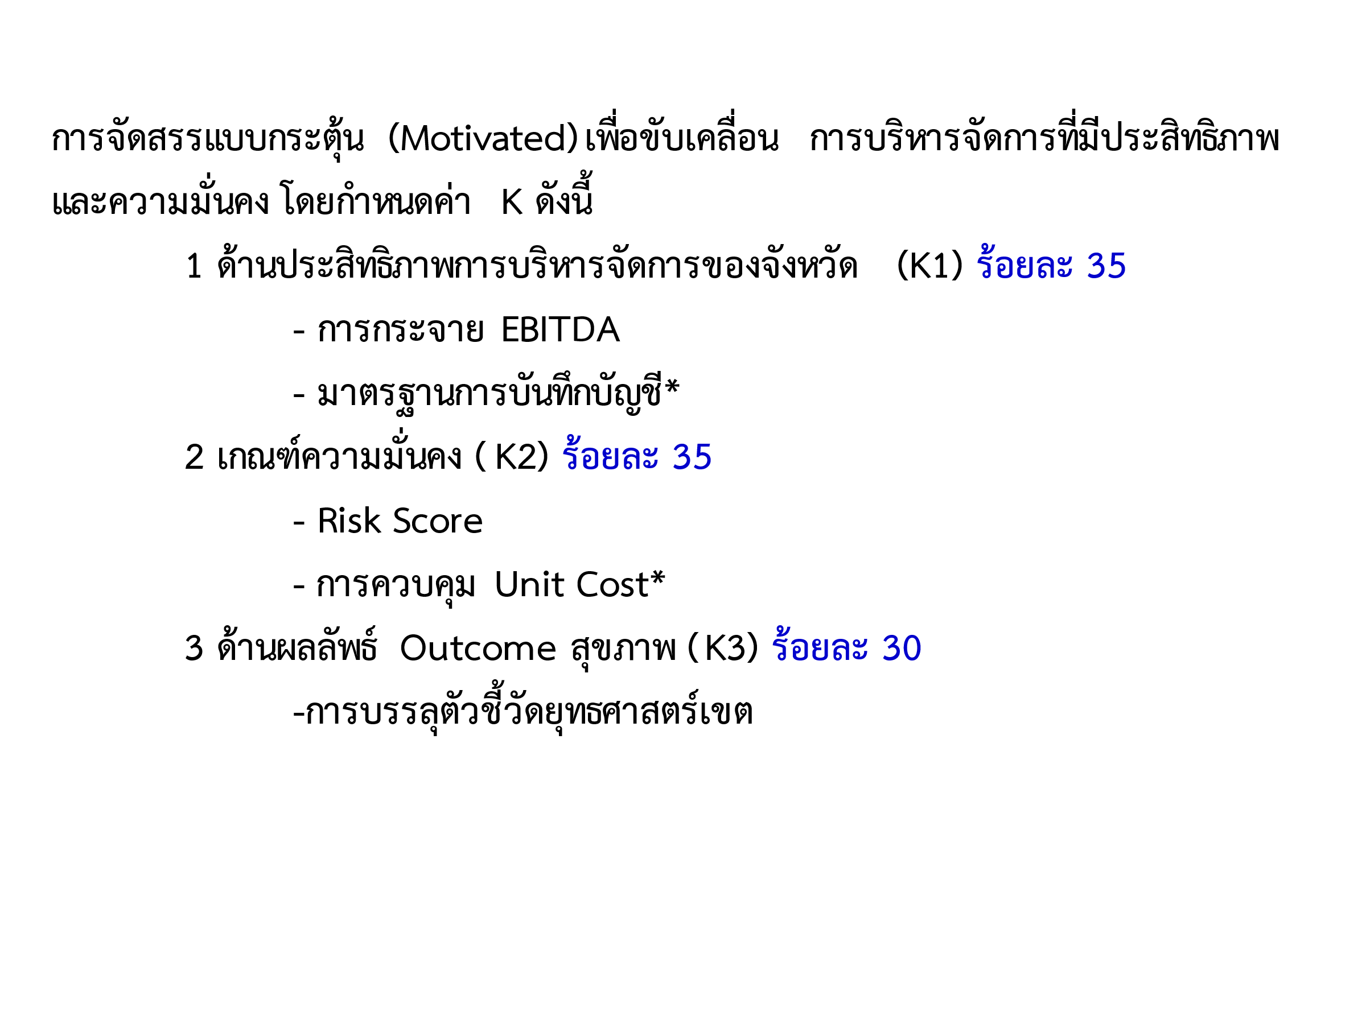

ข้อมูลจัดสรรค่า K
การจัดสรรเงินกันระดับเขต/จังหวัด ปี 2566 สนับสนุน รพ.ขนาดกลางด้วยการเพิ่มค่า K
 |  | [1] | [2] | [3] | [4] | [5] | [6] | [7] | [8]=[7]-[6] | [9] | [10] | [11] | [12] |  | [13] | [14] | [15]=[14]*80%
ลำดับ | ชื่อหน่วยบริการ | จำนวนเตียง | จำนวน ปชก UC | ปรับค่า K |  |  | K เดิม | ปรับ K | ส่วนต่างรายรับ IP K เดิม และปรับเพิ่ม K | Risk Score |  |  |  |  |  | จำนวนเงินที่สนับสนุน ตามค่าเฉลี่ย Risk Score ปี 61-65 (บาท) | ROUND จำนวนเงินที่สนับสนุน 80% (บาท)
 |  |  |  | ค่า K กลาง | เขตปรับค่าK (ถ้ามี) | ค่า K Final (ใช้ประมวลผลจ่ายสนับสนุนงบปรับเกลี่ยเขต 8 ปี65) | ประมาณการเงิน IPในเขต ปรับค่าk | ประมาณการเงิน IPในเขต ปรับค่าk |  | ปี 2561 | ปี 2562 | ปี 2563 | ปี 2564 | ปี 2565 (ณ 31 สค 65 Risk R8 NI) | ค่าเฉลี่ย Risk Score ปี 61-65
1 | รพ.โซ่พิสัย | 74 | 49,027 | 1.15 | 1.20 | 1.20 | 19,144,083.34 | 19,835,950.07 | 691,866.73 | 1 | 1 | 1 | 0 | 0 | 0.60 | 415,120.04 | 332,096.03
2 | รพ.เซกา | 116 | 53,969 | 1.15 | 1.20 | 1.20 | 41,999,743.33 | 43,517,612.76 | 1,517,869.43 | 1 | 1 | 1 | 1 | 0 | 0.80 | 910,721.66 | 728,577.32
3 | รพ.นากลาง | 78 | 69,632 | 1.10 | 1.15 | 1.15 | 25,689,670.06 | 26,668,506.96 | 978,836.90 | 4 | 3 | 4 | 2 | 0 | 2.60 | 783,069.52 | 626,455.62
4 | รพ.ศรีบุญเรือง | 90 | 82,479 | 1.10 | 1.15 | 1.15 | 37,148,211.82 | 38,563,646.05 | 1,415,434.23 | 6 | 6 | 3 | 2 | 0 | 3.40 | 1,132,347.39 | 905,877.91
5 | รพ.สุวรรณคูหา | 40 | 53,723 | 1.15 | 1.20 | 1.20 | 18,880,362.70 | 19,562,698.69 | 682,335.99 | 4 | 3 | 3 | 1 | 0 | 2.20 | 545,868.79 | 436,695.03
6 | รพ.กุดจับ | 52 | 51,596 | 1.15 | 1.20 | 1.20 | 20,973,221.73 | 21,731,193.50 | 757,971.77 | 1 | 3 | 3 | 2 | 0 | 1.80 | 454,783.06 | 363,826.45
7 | รพ.หนองหาน | 173 | 91,589 | 1.10 | 1.15 | 1.15 | 48,320,088.68 | 50,161,198.08 | 1,841,109.40 | 6 | 6 | 6 | 2 | 0 | 4.00 | 1,472,887.52 | 1,178,310.02
8 | รพ.บ้านผือ | 114 | 87,100 | 1.10 | 1.15 | 1.15 | 48,394,604.90 | 50,238,553.32 | 1,843,948.42 | 0 | 2 | 2 | 1 | 0 | 1.00 | 1,106,369.05 | 885,095.24
9 | รพ.น้ำโสม | 88 | 46,913 | 1.15 | 1.20 | 1.20 | 23,542,517.35 | 24,393,342.91 | 850,825.56 | 0 | 1 | 0 | 0 | 0 | 0.20 | 510,495.33 | 408,396.27
10 | รพ.เพ็ญ | 114 | 88,530 | 1.10 | 1.15 | 1.15 | 39,487,455.37 | 40,992,020.58 | 1,504,565.21 | 0 | 0 | 0 | 0 | 0 | - | 902,739.13 | 722,191.30
11 | รพร.บ้านดุง | 139 | 98,766 | 1.10 | 1.15 | 1.15 | 52,994,238.76 | 55,013,443.92 | 2,019,205.16 | 5 | 4 | 3 | 2 | 0 | 2.80 | 1,615,364.12 | 1,292,291.30
12 | รพ.วังสะพุง | 113 | 86,677 | 1.10 | 1.15 | 1.15 | 42,464,758.83 | 44,082,766.31 | 1,618,007.48 | 1 | 5 | 7 | 2 | 2 | 3.40 | 1,294,405.98 | 1,035,524.79
13 | รพ.โพนพิสัย | 113 | 59,426 | 1.15 | 1.20 | 1.20 | 33,659,698.18 | 34,876,158.43 | 1,216,460.25 | 0 | 2 | 2 | 1 | 0 | 1.00 | 729,876.15 | 583,900.92
14 | รพ.พระอาจารย์ฝั้นอาจาโร | 90 | 55,403 | 1.15 | 1.20 | 1.20 | 28,069,510.00 | 29,083,940.96 | 1,014,430.96 | 3 | 4 | 3 | 1 | 1 | 2.40 | 811,544.77 | 649,235.82
15 | รพ.พังโคน | 103 | 39,258 | 1.15 | 1.20 | 1.20 | 32,350,070.98 | 33,519,201.42 | 1,169,130.44 | 6 | 6 | 7 | 1 | 0 | 4.00 | 1,169,402.04 | 935,521.63
16 | รพ.บ้านม่วง | 78 | 53,083 | 1.15 | 1.20 | 1.20 | 24,107,902.97 | 24,979,162.06 | 871,259.09 | 6 | 6 | 4 | 1 | 2 | 3.80 | 697,007.27 | 557,605.82
17 | รพ.อากาศอำนวย | 123 | 53,634 | 1.15 | 1.20 | 1.20 | 33,414,901.50 | 34,622,514.92 | 1,207,613.42 | 6 | 6 | 6 | 1 | 0 | 3.80 | 966,090.73 | 772,872.59
18 | รพ.นาแก | 60 | 55,230 | 1.15 | 1.20 | 1.20 | 15,238,148.80 | 15,788,855.04 | 550,706.24 | 0 | 1 | 1 | 0 | 0 | 0.40 | 330,423.74 | 264,339.00
19 | รพ.ศรีสงคราม | 90 | 53,839 | 1.15 | 1.20 | 1.20 | 28,517,766.53 | 29,548,397.62 | 1,030,631.09 | 1 | 1 | 0 | 0 | 0 | 0.40 | 618,378.65 | 494,702.92
20 | รพร.ธาตุพนม | 120 | 61,265 | 1.10 | 1.15 | 1.15 | 40,043,960.02 | 41,569,729.15 | 1,525,769.13 | 6 | 6 | 7 | 3 | 1 | 4.60 | 1,525,769.13 | 1,220,615.31
 |  |  |  |  |  |  |  |  | 24,307,976.88 |  |  |  |  |  |  | 17,992,664.08 | 14,394,131.29
